TAXVTA
THUẾ ĐẦU VÀO
 |  |  |  |  |  |  |  |  |  | C/LECH
TA36 |  | Tài khoản | Doanh số | thuế suất | Tiền thuế | Sau thuế |  | TA30 | Tiền thuế | TA36-TA30
TA36 |  | 13311 | 1,295,895,825,163 |  | 103,673,307,829 | 1,399,569,132,992 |  | TA30 | 102,967,637,809 | 705,670,020
TA36 |  | 13313 | 2,591,791,650,326 |  | 207,346,615,658 | 2,799,138,265,984 |  | TA30 | 706,159,140 | 206,640,456,518
 |  |  | 3,887,687,475,489 |  | 311,019,923,487 | 4,198,707,398,976 |  |  | 103,673,796,949 | 207,346,126,538

 |  | thuế đầu vào lên tờ khai | Doanh số | thuế suất | Tiền thuế | Sau thuế |  |  |  |  |  |  |  | Tên hàng hóa, dịch vụ | Giá trị hàng hóa, dịch vụ mua vào chưa có thuế GTGT được khấu trừ trong kỳ | Thuế GTGT của hàng hóa, dịch vụ mua vào được khấu trừ trong kỳ
 |  |  | 31,220,807 | 5 | 1,561,073 | 32,781,880 |  |  |  |  |  |  |  | Hàng hóa dịnh vụ mua vào áp thuế suất 8% | 1,295,735,697,624 | 103,658,856,096
 |  |  | 1,295,735,697,624 | 8 | 103,658,856,096 | 1,399,394,553,720
 |  |  | 128,906,732 | 10 | 12,890,660 | 141,797,392
 |  |  | 1,295,895,825,163 |  | 103,673,307,829 | 1,399,569,132,992
 |  |  | 34,757,220,542 |  | 2,782,219,459
THUẾ,ĐẦU,RA |  |  | 1,261,138,604,621 |  | 100,891,088,370
 |  | DIEN01 | DIEN01 | DIEN01 | DIEN01 | CSPK02 | CSPK02 | CSPK02 | CSPK02 | DIEN00 | DIEN00 | DIEN00 | DIEN00 | CỘNG | CỘNG | CỘNG | CỘNG
 |  | Doanh,số | thuế,suất | Tiền,thuế | Sau,thuế | Doanh,số | thuế,suất | Tiền,thuế | Sau,thuế | Doanh,số | thuế,suất | Tiền,thuế | Sau,thuế | Doanh,số | thuế,suất | Tiền,thuế | Sau,thuế
KDGCS | TRONGTHANG | 646,444,991,758 |  | 51,715,599,341 | 698,160,591,099 | 162,897,655 |  | 13,031,816 | 175,929,471 | 186,323,800 |  | - | 186,323,800 | 646,794,213,213 |  | 51,728,631,157 | 698,522,844,370
KDGCS | CUOITHANG | 723,840,776,758 |  | 57,907,262,194 | 781,748,038,952 | 552,108,768 |  | 44,168,705 | 596,277,473 | 100,199,100 |  |  | 100,199,100 | 724,493,084,626 |  | 57,951,430,899 | 782,444,515,525
 |  | 1,370,285,768,516 |  | 109,622,861,535 | 1,479,908,630,051 | 715,006,423 |  | 57,200,521 | 772,206,944 | 286,522,900 | - | - | 286,522,900 | 1,371,287,297,839 |  | 109,680,062,056 | 1,480,967,359,895
KD4A |  | 1,370,572,291,416 |  | 109,622,861,535 | 1,480,195,152,951 | 715,006,423 |  | 57,200,521 | 772,206,944 | - |  | - | - | 1,371,287,297,839 |  | 109,680,062,056 | 1,480,967,359,895
c/lech | GCS-4A | (286,522,900) | - | - | (286,522,900) | - | - | - | - | 286,522,900 | - | - | 286,522,900 | - | - | - | -

GL0903 |  | 1,370,285,768,516 |  |  |  | 715,006,423 |  |  |  | 286,522,900 |  |  |  | 1,371,287,297,839
c/lech | KD4A-GL0903 | 286,522,900 |  |  |  | - |  |  |  | (286,522,900) |  |  |  | -

TA35 |  |  | TA_035 |  | GCS T6-2026 sang T7/26 HT |  | GCS T6-2026 |  | Chênh lệch
 |  |  | Doanh số | Tiền thuế | Doanh số | Tiền thuế | Doanh số | Tiền thuế | Doanh số | Tiền thuế
 |  | DIEN00 | 281,522,100 | - | 95,198,300 |  | 186,323,800 |  | - | -
 |  | DIEN01 | 1,339,462,457,401 | 107,156,996,674 | 693,017,465,643 | 55,441,397,333 | 646,444,991,758 | 51,715,599,341 | - | -
 |  | CSPK02 | 701,847,879 | 56,147,836 | 538,950,224 | 43,116,020 | 162,897,655 | 13,031,816 | - | -
 |  | 1388ĐĐ | 206,369,578 | 16,509,566
 |  | 5118QT | - | -
 |  | 4500TT | 253,573,360 | 20,285,870
 |  | Cộng | 1,340,905,770,318 | 107,249,939,946 | 693,651,614,167 | 55,484,513,353 | 646,794,213,213 | 51,728,631,157 | - | -

GL33895 (GL_038) |  |  |  | - |  |  |  | - |  |  |  |  |  |  |  | -
c/lech | KDGCS-GL33895 |  |  | 57,907,262,194 |  |  |  | 44,168,705 |  |  |  |  |  |  |  | 57,951,430,899
 |  |  | Doanh số | Tiền thuế
TA030 | TK333111 |  | 107,178,022,371 | 107,234,170,207
c/lech | KDGCS-TA30 |  | (55,462,423,030) | (21,025,697)
c/lech | TA35-TA30 |  | (55,462,423,030)

 |  |  |  |  |  |  |  |  |  |  |  |  |  | Tên hàng hóa, dịch vụ | Giá trị hàng hóa, dịch vụ chưa có thuế GTGT | Thuế GTGT của hàng hóa, dịch vụ bán ra được giảm
 | Thuế đầu ra lên tờ khai | Doanh,số | thuế,suất | Tiền,thuế | Sau,thuế |  |  |  |  |  |  | NHẬP LÊN TỜ KHÁI THUẾ THÁNG |  | Hoạt động kinh doanh điện | 1,340,164,305,280 | 107,213,144,510
Điện | DIEN00 | 281,522,100 | 0 | - | 281,522,100 |  |  |  |  | 91,678,635,810 |  |  |  | Điều động vật tư thiết bị | 206,369,578 | 16,509,566
Điện | DIEN01 | 1,339,462,457,401 | 8 | 107,156,996,674 | 1,446,619,454,075 |  |  |  |  | 14,156,022 |  |  |  | Cho thuê trụ | 253,573,360 | 20,285,870
Điện vô công | CSPK00 | - | 0 | - | - |  |  |  |  | 7,350,000 |  |  |  |  | 1,340,624,248,218 | 107,249,939,946
Điện vô công | CSPK02 | 701,847,879 | 8 | 56,147,836 | 757,995,715 |  | 1,339,462,457,401 | 107,156,996,674 | 133,946,245,740 | 127,322,953
Điều động VTTB | 1388ĐĐ | 206,369,578 | 8 | 16,509,566 | 222,879,144 |  | 1,340,370,674,858 |  | 134,037,067,486 | 91,827,464,785 | 42,209,602,701
Điều động VTTB | 1388DD | - | 10 | -
Cho thuê trụ điện | 4500TT | 253,573,360 | 8 | 20,285,870 | 273,859,230
 |  | - |  | - | -
 |  | 1,340,905,770,318 |  | 107,249,939,946 | 1,448,155,710,264 |  | 1,340,624,248,218
 |  | 1,340,874,233,995 |  | (2,226,899) | 43,116,020
 |  | 31,536,323 |  | 107,252,166,845 | 1,448,112,594,244
TỜ,KHAI,THUẾ,GTGT |  | 2026T04

 |  | Đầu vào | Doanh số | thuế suất | Tiền thuế | Sau thuế |  | Đầu ra | Doanh số | thuế suất | Tiền thuế | Sau thuế
 |  |  |  |  |  |  |  |  | 281,522,100 | - | - | 281,522,100
 |  |  | 31,220,807 | 5 | 1,561,073 | 32,781,880 |  |  | - | 5 | - | -
 |  |  | 1,295,735,697,624 | 8 | 103,658,856,096 | 1,399,394,553,720 |  |  | 1,340,592,109,168 | 8 | 107,247,368,822 | 1,447,839,477,990
 |  |  | 128,906,732 | 10 | 12,890,660 | 141,797,392 |  |  | 602,727 | 10 | 60,273 | 663,000
 |  |  | 1,295,895,825,163 |  | 103,673,307,829 | 1,399,569,132,992 |  |  | 1,340,874,233,995 |  | 107,247,429,095 | 1,448,121,663,090
 |  |  | 1,291,317,159,290 |  | 103,209,196,176 | 1,394,526,355,466 |  |  | 538,950,224 |  | 43,116,020
 |  |  | 4,578,665,873 |  | 464,111,653 |  |  |  | 1,340,335,283,771 |  | 107,204,313,075
số trên tokhai | dauky dauvao(N13311) |  |  | - |  | (3,574,121,266) | số dư Nợ 13311
 | dauky daura (N333111) |  |  | - |  | - | số dư Nợ 333111
 | dauvao trong thang |  | 1,295,895,825,163 |  | 103,673,307,829
 | daura trong thang |  | 1,340,874,233,995 |  | 107,247,429,095
 |  |  | 2,636,770,059,158 |  | 3,574,121,266 | (3,574,121,266) | nộp thuế tháng này

 |  |  |  | TK,333111 |  |  |  |  |  | TK 13311
 |  |  | số dư HCM | (1,500,000,000) | số này sẽ được khấu trừ trong năm 2026 |  |  |  | số dư SPC (đúng) | - |  | số dư Nợ 13311 của SPC không được, để nguyên
 |  |  | số dư SPC | 1,500,000,000 | số nộp dư của SCP Nợ TK333111 --> không được khấu trừ, để nguyên |  |  |  |  |  |  | đ/c giảm đầu vào của Tân Thuận (đã làm tờ đ/c trong T2/2024+T3/2024)

 |  |  | psinh tháng này |  | 107,247,429,095 |  |  |  | psinh tháng này | 102,967,148,689 |  |  |  | Cộng phát sinh
 |  |  | KC 13311-333111 (SXKD) | 106,541,269,955 |  |  |  |  | KC 133-333 |  | 106,541,269,955
 |  |  | KC 13313-333111 (XDCB) | 706,159,140

 |  |  |  | 107,247,429,095 | 107,247,429,095 |  |  |  |  | 102,967,148,689 | 106,541,269,955
91,242,750,075 |  |  | số dư HCM | (1,500,000,000) |  | số còn được cấn trừ tháng sau |  |  |  | (3,574,121,266) |  | giữ nguyên số dư
 |  |  | số dư SPC | 1,500,000,000 |  | giữ nguyên số dư |  |  | số dư SPC | 60,549,888,887
 |  |  | CỘNG | - |  | Số thuế phải nộp |  |  | Số còn được KT thực tế | (64,124,010,153) | 17,787,372,540 | (81,911,382,693)
 |  |  |  | số dư cuối cùng

 |  |  |  | - |  |  |  |  |  | -
 |  |  | c/lech | - |  |  |  |  | c/lech | (3,574,121,266)

 |  | Đ/cgiảm thuế GTGT đầu vào T2/2024 cho PC Tân Thuận |  | (1,477,840)
 |  | Đ/cgiảm thuế GTGT đầu vào T3/2024 cho PC Tân Thuận |  | (2,920,764)
 |  |  |  | (4,398,604)
 |  |  |  | (1,504,398,604)
 |  |  |  |  |  |  |  |  |  | 17,787,372,540
 |  |  |  |  |  |  |  |  |  | 81,911,382,693
 |  |  |  |  |  |  |  |  |  | 6,687,911,564
 |  |  |  |  |  |  |  |  |  | 75,223,471,129

 |  |  |  |  |  |  |  |  |  | -

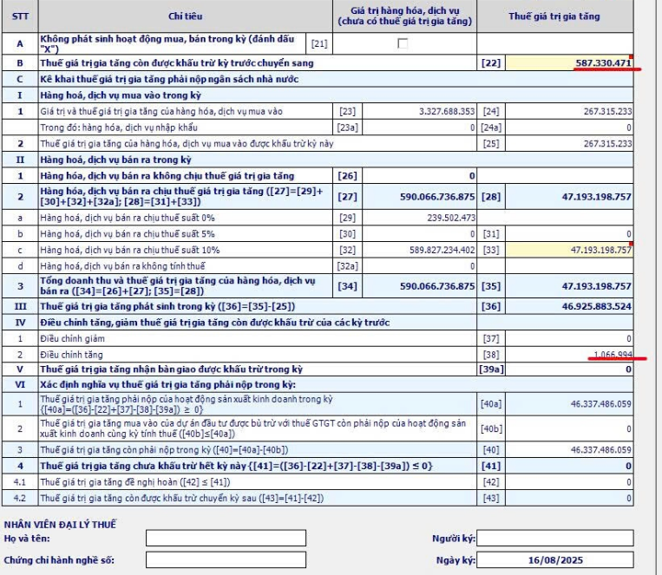
 |  |  |  |  |  |  | [22]

 |  |  |  |  |  |  | [25]

 |  |  |  |  |  |  | [35]

 |  |  |  |  |  |  |  |  |  | -
 |  |  |  |  |  |  |  |  |  | -
 |  |  |  |  |  |  |  |  |  | -
 |  |  |  |  |  |  |  |  |  | -
 |  |  |  |  |  |  |  |  |  | -

 |  |  |  |  |  |  | [40] | -
 | chỉtiêu22:lấytừchỉtiêu43củatờkhailầnđầucủathángliềnkềtrước
 | SốthuếGTGTcònđượckhấutrừtănggiảmsẽnhậpvàochỉtiêu37+38
 |  |  |  |  |  |  | sốphảinộp | -
 |  |  |  |  |  |  | cấntrừnộpthừa | 1,500,000,000
 |  |  |  |  |  |  |  | (1,500,000,000) | sốthuếnộpthựctếtháng7/2025

